B1
 |  | 2024-09-09 | 2024-09-16 | 2024-09-23 | 2024-09-30 | 2024-10-07 | 2024-10-14 | 2024-10-21 | 2024-10-28 | 2024-11-04 | 2024-11-11 | 2024-11-18 | 2024-11-25 | 2024-12-02 | 2024-12-09 | 2024-12-16 | 2024-12-23
周一晚上 | 周次 | 1 | 2 | 3 | 4 | 5 | 6 | 7 | 8 | 9 | 10 | 11 | 12 | 13 | 14 | 15 | 16
B1-1 | J |  |  |  |  | 三线摆B506 | 三线摆B506 | 阻尼B602 | 阻尼B602 | 空气A501 | 空气A501 | 分光计B604内 | 分光计B604内 | 热导A504 | 热导A504
 |  |  |  |  |  | 刘涵 | 刘涵 | 刘梓谊 | 刘梓谊 | 孙汉存 | 孙汉存 | 许洛冰 | 王佳新 | 顾天奕 | 顾天奕
 | N |  |  |  |  | 分光计B604内 | 分光计B604内 | 三线摆B506 | 三线摆B506 | 阻尼B602 | 阻尼B602 | 热导A504 | 热导A504 | 空气A501 | 空气A501
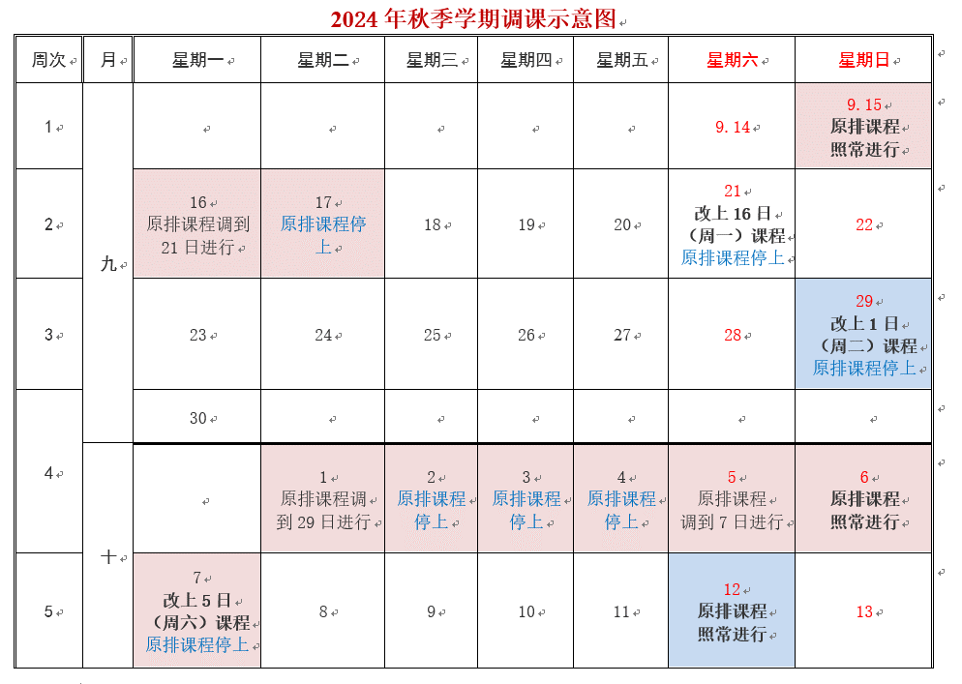
 |  |  |  |  |  | 许洛冰 | 许洛冰 | 刘涵 | 刘涵 | 刘梓谊 | 刘梓谊 | 顾天奕 | 顾天奕 | 孙汉存 | 孙汉存
 |  |  | （中秋节） |  | （国庆节）
周二下午 | 周次 | 1 | 2 | 3 | 4 | 5 | 6 | 7 | 8 | 9 | 10 | 11 | 12 | 13 | 14 | 15 | 16
B1-1 | J |  |  |  |  | 三线摆B506 | 三线摆B506 | 阻尼B602 | 阻尼B602 | 空气A501 | 空气A501 | 分光计B604内 | 分光计B604内 | 热导A504 | 热导A504
 |  |  |  |  |  | 夏厚阳 | 夏厚阳 | 袁浚杰 | 袁浚杰 | 路锦熙 | 路锦熙 | 庞翔元 | 庞翔元 | 邹煜坤 | 邹煜坤
 | K |  |  |  |  | 阻尼B602 | 阻尼B602 | 空气A501 | 空气A501 | 热导A504 | 热导A504 | 三线摆B506 | 三线摆B506 | 分光计B604内 | 分光计B604内
 |  |  |  |  |  | 袁浚杰 | 袁浚杰 | 路锦熙 | 路锦熙 | 邹煜坤 | 邹煜坤 | 夏厚阳 | 夏厚阳 | 庞翔元 | 庞翔元
 | 双L |  |  |  |  |  | 空气A501 |  | 热导A504 |  | 分光计B604内 |  | 阻尼B602 |  | 三线摆B506
 |  |  |  |  |  |  | 路锦熙 |  | 邹煜坤 |  | 庞翔元 |  | 袁浚杰 |  | 刘涵

B1-3 | 单R |  |  |  |  | 焦距B606 |  | 弦振动B508 |  | 阻尼B602 |  | 热导A504 |  | 电桥A501
 |  |  |  |  |  | 傅德永 |  | 傅德永 |  | 傅德永 |  | 傅德永 |  | 傅德永

周二晚上 | 周次 | 1 | 2 | 3 | 4 | 5 | 6 | 7 | 8 | 9 | 10 | 11 | 12 | 13 | 14 | 15 | 16
B1-1 | J |  |  |  |  | 三线摆B506 | 三线摆B506 | 阻尼B602 | 阻尼B602 | 空气A501 | 空气A501 | 分光计B604内 | 分光计B604内 | 热导A504 | 热导A504
 |  |  |  |  |  | 刘涵 | 刘涵 | 刘梓谊 | 刘梓谊 | 路锦熙 | 路锦熙 | 许洛冰 | 许洛冰 | 顾天奕 | 顾天奕
 | K |  |  |  |  | 阻尼B602 | 阻尼B602 | 空气A501 | 空气A501 | 热导A504 | 热导A504 | 三线摆B506 | 三线摆B506 | 分光计B604内 | 分光计B604内
 |  |  |  |  |  | 刘梓谊 | 刘梓谊 | 路锦熙 | 路锦熙 | 顾天奕 | 顾天奕 | 刘涵 | 刘涵 | 许洛冰 | 许洛冰
 | L |  |  |  |  | 空气A501 | 空气A501 | 热导A504 | 热导A504 | 分光计B604内 | 分光计B604内 | 阻尼B602 | 阻尼B602 | 三线摆B506 | 三线摆B506
 |  |  |  |  |  | 路锦熙 | 路锦熙 | 顾天奕 | 顾天奕 | 许洛冰 | 许洛冰 | 刘梓谊 | 刘梓谊 | 刘涵 | 刘涵
 | M |  |  |  |  | 热导A504 | 热导A504 | 分光计B604内 | 分光计B604内 | 三线摆B506 | 三线摆B506 | 空气A501 | 空气A501 | 阻尼B602 | 阻尼B602
 |  |  |  |  |  | 顾天奕 | 顾天奕 | 许洛冰 | 许洛冰 | 刘涵 | 刘涵 | 路锦熙 | 路锦熙 | 刘梓谊 | 刘梓谊

B1-3 | R |  |  |  |  | 焦距B606 | 焦距B606 | 弦振动B508 | 弦振动B508 | 阻尼B602 | 阻尼B602 | 热导A504 | 热导A504 | 电桥A501 | 电桥A501
 |  |  | （中秋节） |  | （国庆节） | 傅德永 | 傅德永 | 傅德永 | 傅德永 | 傅德永 | 傅德永 | 傅德永 | 傅德永 | 傅德永 | 傅德永

周三下午 | 周次 | 1 | 2 | 3 | 4 | 5 | 6 | 7 | 8 | 9 | 10 | 11 | 12 | 13 | 14 | 15 | 16
 |  | 2024-09-11 | 2024-09-18 | 2024-09-25 | 2024-10-02 | 2024-10-09 | 2024-10-16 | 2024-10-23 | 2024-10-30 | 2024-11-06 | 2024-11-13 | 2024-11-20 | 2024-11-27 | 2024-12-04 | 2024-12-11 | 2024-12-18 | 2024-12-25
B1-1
 | K |  |  |  |  | 阻尼B602 | 阻尼B602 | 空气A501 | 空气A501 | 热导A504 | 热导A504 | 三线摆B506 | 三线摆B506 | 分光计B604内 | 分光计B604内
 |  |  |  |  |  | 袁浚杰 | 袁浚杰 | 孙汉存 | 孙汉存 | 邹煜坤 | 邹煜坤 | 汪蔚兆 | 汪蔚兆 | 王佳新 | 王佳新
 | M |  |  |  |  | 热导A504 | 热导A504 | 分光计B604内 | 分光计B604内 | 三线摆B506 | 三线摆B506 | 空气A501 | 空气A501 | 阻尼B602 | 阻尼B602
 |  |  |  |  |  | 邹煜坤 | 邹煜坤 | 王佳新 | 王佳新 | 汪蔚兆 | 汪蔚兆 | 孙汉存 | 孙汉存 | 袁浚杰 | 袁浚杰

B1-2 | J |  |  |  |  | 三线摆B506 |  | 阻尼B602 |  | 空气A501 |  | 分光计B604内 |  | 热导A504
 |  |  |  |  |  | 梁昌林 |  | 梁昌林 |  | 梁昌林 |  | 梁昌林 |  | 梁昌林

周三晚上 | 周次 | 1 | 2 | 3 | 4 | 5 | 6 | 7 | 8 | 9 | 10 | 11 | 12 | 13 | 14 | 15 | 16
B1-1
 | K |  |  |  |  | 阻尼B602 | 阻尼B602 | 空气A501 | 空气A501 | 热导A504 | 热导A504 | 三线摆B506 | 三线摆B506 | 分光计B604内 | 分光计B604内
 |  |  |  |  |  | 刘梓谊 | 袁浚杰 | 孙汉存 | 孙汉存 | 顾天奕 | 陈昭林 | 汪蔚兆 | 汪蔚兆 | 庞翔元 | 庞翔元
 | L |  |  |  |  | 空气A501 | 空气A501 | 热导A504 | 热导A504 | 分光计B604内 | 分光计B604内 | 阻尼B602 | 阻尼B602 | 三线摆B506 | 三线摆B506
 |  |  |  |  |  | 孙汉存 | 孙汉存 | 邹煜坤 | 邹煜坤 | 庞翔元 | 庞翔元 | 袁浚杰 | 袁浚杰 | 汪蔚兆 | 汪蔚兆

B1-2 | J |  |  |  |  | 三线摆B506 | 三线摆B506 | 阻尼B602 | 阻尼B602 | 空气A501 | 空气A501 | 分光计B604内 | 分光计B604内 | 热导A504 | 热导A504
 |  |  |  |  |  | 梁昌林 | 梁昌林 | 梁昌林 | 梁昌林 | 孙汉存 | 赵皓岑 | 梁昌林 | 梁昌林 | 梁昌林 | 梁昌林
B1-3 | R |  |  |  |  | 焦距B606 | 焦距B606 | 弦振动B508 | 弦振动B508 | 阻尼B602 | 阻尼B602 | 热导A504 | 热导A504 | 电桥A501 | 电桥A501
 |  |  |  |  |  | 傅德永 | 傅德永 | 傅德永 | 傅德永 | 傅德永 | 傅德永 | 傅德永 | 傅德永 | 傅德永 | 傅德永

 |  | 2024-09-12 | 2024-09-19 | 2024-09-26 | 2024-10-03 | 2024-10-10 | 2024-10-17 | 2024-10-24 | 2024-10-31 | 2024-11-07 | 2024-11-14 | 2024-11-21 | 2024-11-28 | 2024-12-05 | 2024-12-12 | 2024-12-19 | 2024-12-26
周四晚上 | 周次 | 1 | 2 | 3 | 4 | 5 | 6 | 7 | 8 | 9 | 10 | 11 | 12 | 13 | 14 | 15 | 16
B1-1 | J |  |  |  |  | 三线摆B506 | 三线摆B506 | 阻尼B602 | 阻尼B602 | 空气A501 | 空气A501 | 分光计B604内 | 分光计B604内 | 热导A504 | 热导A504
 |  |  |  |  |  | 夏厚阳 | 夏厚阳 | 吴震鹏 | 吴震鹏 | 赵皓岑 | 赵皓岑 | 王佳新 | 王佳新 | 陈昭林 | 陈昭林
 | K |  |  |  |  | 阻尼B602 | 阻尼B602 | 空气A501 | 空气A501 | 热导A504 | 热导A504 | 三线摆B506 | 三线摆B506 | 分光计B604内 | 分光计B604内
 |  |  |  |  |  | 吴震鹏 | 吴震鹏 | 赵皓岑 | 赵皓岑 | 陈昭林 | 陈昭林 | 夏厚阳 | 夏厚阳 | 王佳新 | 王佳新
 | L |  |  |  |  | 空气A501 | 空气A501 | 热导A504 | 热导A504 | 分光计B604内 | 分光计B604内 | 阻尼B602 | 阻尼B602 | 三线摆B506 | 三线摆B506
 |  |  |  |  |  | 赵皓岑 | 赵皓岑 | 陈昭林 | 陈昭林 | 王佳新 | 王佳新 | 吴震鹏 | 吴震鹏 | 夏厚阳 | 夏厚阳
 | N |  |  |  |  | 分光计B604内 | 分光计B604内 | 三线摆B506 | 三线摆B506 | 阻尼B602 | 阻尼B602 | 热导A504 | 热导A504 | 空气A501 | 空气A501
 |  |  |  |  |  | 王佳新 | 王佳新 | 夏厚阳 | 夏厚阳 | 吴震鹏 | 吴震鹏 | 陈昭林 | 陈昭林 | 赵皓岑 | 赵皓岑

 |  | 2024-09-13 | 2024-09-20 | 2024-09-27 | 2024-10-04 | 2024-10-11 | 2024-10-18 | 2024-10-25 | 2024-11-01 | 2024-11-08 | 2024-11-15 | 2024-11-22 | 2024-11-29 | 2024-12-06 | 2024-12-13 | 2024-12-20 | 2024-12-27
周五下午 | 周次 | 1 | 2 | 3 | 4 | 5 | 6 | 7 | 8 | 9 | 10 | 11 | 12 | 13 | 14 | 15 | 16
B1-1 | J |  |  |  |  | 三线摆B506 | 三线摆B506 | 阻尼B602 | 阻尼B602 | 空气A501 | 空气A501 | 分光计B604内 | 分光计B604内 | 热导A504 | 热导A504
 |  |  |  |  |  | 汪蔚兆 | 汪蔚兆 | 袁浚杰 | 梁昌林 | 梁昌林 | 梁昌林 | 许洛冰 | 许洛冰 | 邹煜坤 | 邹煜坤
 | 单K |  |  |  |  | 阻尼B602 |  | 空气A501 |  | 热导A504 |  | 三线摆B506 |  | 分光计B604内
 |  |  |  |  |  | 梁昌林 |  | 梁昌林 |  | 邹煜坤 |  | 梁昌林 |  | 梁昌林

周五晚上 | 周次 | 1 | 2 | 3 | 4 | 5 | 6 | 7 | 8 | 9 | 10 | 11 | 12 | 13 | 14 | 15 | 16
B1-1 | J |  |  |  |  | 三线摆B506 | 三线摆B506 | 阻尼B602 | 阻尼B602 | 空气A501 | 空气A501 | 分光计B604内 | 分光计B604内 | 热导A504 | 热导A504
 |  |  |  |  |  | 夏厚阳 | 汪蔚兆 | 吴震鹏 | 吴震鹏 | 赵皓岑 | 赵皓岑 | 庞翔元 | 庞翔元 | 陈昭林 | 陈昭林
 | N |  |  |  |  | 分光计B604内 | 分光计B604内 | 三线摆B506 | 三线摆B506 | 阻尼B602 | 阻尼B602 | 热导A504 | 热导A504 | 空气A501 | 空气A501
 |  |  |  |  |  | 庞翔元 | 庞翔元 | 汪蔚兆 | 汪蔚兆 | 吴震鹏 | 吴震鹏 | 陈昭林 | 陈昭林 | 赵皓岑 | 赵皓岑

6 | 周次 | 1 | 2 | 3 | 4 | 5 | 6 | 7 | 8 | 9 | 10 | 11 | 12 | 13 | 14 | 15 | 16

实验循环顺序
 | 周次 | 1 | 2 | 3 | 4 | 5 | 6 | 7 | 8 | 9 | 10 | 11 | 12 | 13 | 14 | 15 | 16
B1-1 | J |  |  |  |  | 三线摆B506 | 三线摆B506 | 阻尼B602 | 阻尼B602 | 空气A501 | 空气A501 | 分光计B604内 | 分光计B604内 | 热导A504 | 热导A504
 | K |  |  |  |  | 阻尼B602 | 阻尼B602 | 空气A501 | 空气A501 | 热导A504 | 热导A504 | 三线摆B506 | 三线摆B506 | 分光计B604内 | 分光计B604内
 | L |  |  |  |  | 空气A501 | 空气A501 | 热导A504 | 热导A504 | 分光计B604内 | 分光计B604内 | 阻尼B602 | 阻尼B602 | 三线摆B506 | 三线摆B506
 | M |  |  |  |  | 热导A504 | 热导A504 | 分光计B604内 | 分光计B604内 | 三线摆B506 | 三线摆B506 | 空气A501 | 空气A501 | 阻尼B602 | 阻尼B602
 | N |  |  |  |  | 分光计B604内 | 分光计B604内 | 三线摆B506 | 三线摆B506 | 阻尼B602 | 阻尼B602 | 热导A504 | 热导A504 | 空气A501 | 空气A501

B1-2 | J |  |  |  |  | 三线摆B506 | 三线摆B506 | 阻尼B602 | 阻尼B602 | 空气A501 | 空气A501 | 分光计B604内 | 分光计B604内 | 热导A504 | 热导A504

B1-3 | R |  |  |  |  | 焦距B606 | 焦距B606 | 弦振动B508 | 弦振动B508 | 阻尼B602 | 阻尼B602 | 热导A504 | 热导A504 | 电桥A501 | 电桥A501

